Request
№ |  |  |  |  |  | Дата документа/Document date: 10.03.2023
Причина подачи запроса на закупку : Для быстрого ремонта оборудования в цехе сварки и штамповки. Для замены уже поврежденых деталей.
The reason for submitting the purchase reauest : For quick repair of equipment in the welding and stamping shop, Performing PM plan. For replacement of already damaged parts.
№ | Наимено-вание Name | Изображение (где применимо) Picture (where applicable) | Характеристики Characteristics | Марка Brand | Аналог Analogue | Ед. изм. U.O.M. | Кол. Q-ty | Крайний срок Deadline | Бюджет/Budget |  |  | Цель покупки / Purpose of purchase | ОПЗ-Обслуживание и ремонт оборудования
 |  |  |  |  |  |  |  |  | Отдел Dep. | Статья Item | МДБЦ MABP

1 | СВАРОЧНАЯ ГОРЕЛКА ROBACTA DRIVE CMT G 4.036.355 | 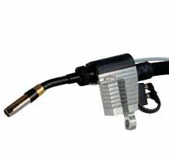 | Запасные части, предназначается для службы главного механика, инициатором закупки является служба главного механика. СВАРОЧНАЯ ГОРЕЛКА ROBACTA DRIVE CMT G 4.036.355 Spare parts, intended for the service of the chief mechanic, the initiator of the purchase is the service of the chief mechanic. WELDING TORCH ROBACTA DRIVE CMT G 4.036.355 | Fronius | Нет/No | штуки./ Pieces | 1 | 01/07/2023 | M&U (SW) | Spare Parts and Service / Запасные части и сервис | 500,000.00 ₽ | Инициатор закупки Володи С.В. Решение о закупки Володи С.В. Согласование закупки Онуфриев С.Ю. Для быстрого ремонта оборудования в цехе сварки, в случае отказа в работе основного устройства, приобретается в рамках списка ключевых запасных частей. На складе 0, на линии 2 Procurement initiator Volodya S.V. The decision to purchase Volodya S.V. Procurement approval Onufriev S.Yu. For quick repair of equipment in the welding shop, in case of failure of the main device, it is purchased as part of the use of spare parts. In warehouse 0, on line 2 | 500,000.00 ₽
2 | Держатель Фрезы KTWH-12 | 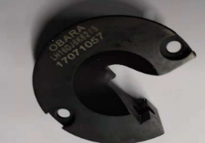 | Запасные части, предназначается для службы главного механика, инициатором закупки является служба главного механика. Тип фрезы: KTW 12 Заточная машина: Kyokutoh CDK-R Spare parts intended for the service of the chief mechanic, the initiator of the purchase is the service of the chief mechanic. Cutter type: KTW 12 Sharpening machine: Kyokutoh CDK-R | Евростар | Нет/No | штуки./ Pieces | 8 | 2023-04-25 | M&U (SW) | Spare Parts and Service / Запасные части и сервис | 30000.00 ₽ | Инициатор закупки Володи С.В. Решение о закупки Володи С.В. Согласование закупки Онуфриев С.Ю. Для быстрого ремонта оборудования в цехе сварки, приобретается в рамках списка ключевых запасных частей. На складе 0, на линии 83 Procurement initiator Volodya S.V. The decision to purchase Volodya S.V. Procurement approval Onufriev S.Yu. For quick repair of equipment in the welding shop, purchased as part of the list of key spare parts. In warehouse 0, on line 83 | 240,000.00 ₽
3 | 431223 Pressure piece 431223 Прижимной элемент | 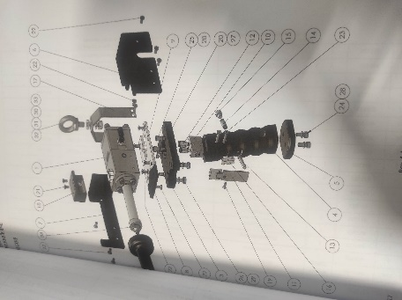 | Запасные части, предназначается для службы главного механика, инициатором закупки является служба главного механика. Прижимной элемент ручного пистолета Intec Материал - сталь Spare parts, intended for the service of the chief mechanic, the initiator of the purchase is the service of the chief mechanic. Pressure element of the Intec hand gun Material - steel | Intec | Нет/No | штуки./ Pieces | 5 | 2023-04-25 | M&U (SW) | Spare Parts and Service / Запасные части и сервис | 10000.00 ₽ | Инициатор закупки Кудрявцев Д.А. Решение о закупки Кудрявцев Д.А. Согласование закупки Онуфриев С.Ю. Запасная часть необходима для ремонта вышедших из строя ручных пистолетов Intec. На складе 0, необходимо 5. The initiator of the purchase Kudryavtsev D.A. The decision on the purchase Kudryavtsev D.A. Approval of the purchase Onufriev S.Yu . The spare part is necessary for the repair of failed Intec handguns. In stock 0, 5 is needed. | 50,000.00 ₽
4 | 750102 Pressure spring 750102 Нажимная пружина |  | Запасные части, предназначается для службы главного механика, инициатором закупки является служба главного механика. Нажимная пружина ручного пистолета Intec Материал - сталь Spare parts, intended for the service of the chief mechanic, the initiator of the purchase is the service of the chief mechanic. Pressure spring of the Intec hand gun Material - steel | Intec | Нет/No | штуки./ Pieces | 5 | 2023-04-25 | M&U (SW) | Spare Parts and Service / Запасные части и сервис | 10000.00 ₽ | Инициатор закупки Кудрявцев Д.А. Решение о закупки Кудрявцев Д.А. Согласование закупки Онуфриев С.Ю. Запасная часть необходима для ремонта вышедших из строя ручных пистолетов Intec. На складе 0, необходимо 5. The initiator of the purchase Kudryavtsev D.A. The decision on the purchase Kudryavtsev D.A. Approval of the purchase Onufriev S.Yu . The spare part is necessary for the repair of failed Intec handguns. In stock 0, 5 is needed. | 50,000.00 ₽
5 | 431222 Set screw 431222 Установочный винт |  | Запасные части, предназначается для службы главного механика, инициатором закупки является служба главного механика. Установочный винт ручного пистолета Intec Материал сталь Spare parts, intended for the service of the chief mechanic, the initiator of the purchase is the service of the chief mechanic. Intec hand gun set screw Material steel | Intec | Нет/No | штуки./ Pieces | 5 | 2023-04-25 | M&U (SW) | Spare Parts and Service / Запасные части и сервис | 10000.00 ₽ | Инициатор закупки Кудрявцев Д.А. Решение о закупки Кудрявцев Д.А. Согласование закупки Онуфриев С.Ю. Запасная часть необходима для ремонта вышедших из строя ручных пистолетов Intec. На складе 0, необходимо 5. The initiator of the purchase Kudryavtsev D.A. The decision on the purchase Kudryavtsev D.A. Approval of the purchase Onufriev S.Yu . The spare part is necessary for the repair of failed Intec handguns. In stock 0, 5 is needed. | 50,000.00 ₽
6 | 431224 Safety latch 431224 Предохранительная защелка |  | Запасные части, предназначается для службы главного механика, инициатором закупки является служба главного механика. Предохранительная защелка ручного пистолета Intec Материал сталь Spare parts, intended for the service of the chief mechanic, the initiator of the purchase is the service of the chief mechanic. Safety latch of the Intec hand gun Material steel | Intec | Нет/No | штуки./ Pieces | 5 | 2023-04-25 | M&U (SW) | Spare Parts and Service / Запасные части и сервис | 10000.00 ₽ | Инициатор закупки Кудрявцев Д.А. Решение о закупки Кудрявцев Д.А. Согласование закупки Онуфриев С.Ю. Запасная часть необходима для ремонта вышедших из строя ручных пистолетов Intec. На складе 0, необходимо 5. The initiator of the purchase Kudryavtsev D.A. The decision on the purchase Kudryavtsev D.A. Approval of the purchase Onufriev S.Yu . The spare part is necessary for the repair of failed Intec handguns. In stock 0, 5 is needed. | 50,000.00 ₽
7 | Пневмораспределитель с механическим управлением VM800 Mechanical valve VM800 | 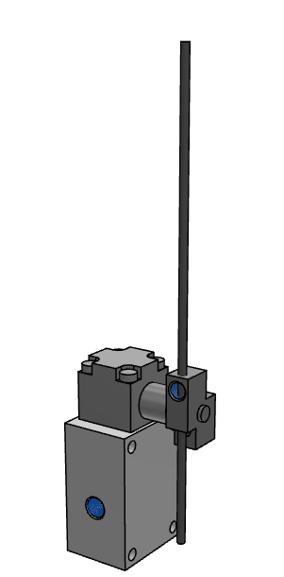 | Запасные части, предназначается для службы главного механика, инициатором закупки является служба главного механика. VM800, Серии 800, 3-линейный пневмораспределитель с механическим управлением Резьба Rc(PT) Тип привода 14 (рычаг с регулируемым штоком) Spare parts intended for the service of the chief mechanic, the initiator of the purchase is the service of the chief mechanic. VM800, Series 800, 3-way valve with mechanical control Thread Rc(PT) Actuator Type 14 (Adjustable Stem Lever) | SMC | Нет/No | штуки./ Pieces | 10 | 2023-04-25 | M&U (SW) | Spare Parts and Service / Запасные части и сервис | 5000.00 ₽ | Инициатор закупки Кудрявцев Д.А. Решение о закупки Кудрявцев Д.А. Согласование закупки Онуфриев С.Ю. Запасная часть предназначена для ремонта различного пневматического оборудования. На складе концевых выключателей подобного типа 0, необходимо 10. Procurement initiator Kudryavtsev D.A. Procurement decision Kudryavtsev D.A. Procurement approval Onufriev S.Yu. The spare part is intended for the repair of various pneumatic equipment. There are 0 limit switches of this type in stock, 10 are needed. | 50,000.00 ₽
8 | Пневмораспределитель с ручным управлением VH Manual valve VH | 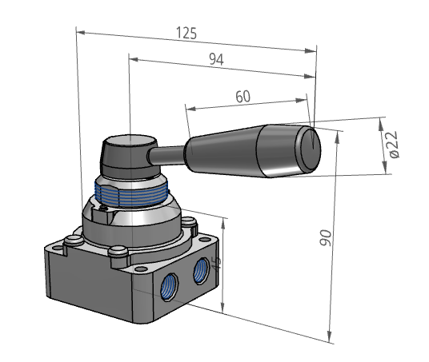 | Запасные части, предназначается для службы главного механика, инициатором закупки является служба главного механика. Пневмораспределитель с ручным управлением VH Типоразмер 2 Подсоединение трубопровода и монтаж: 0 индивидуальный с присоединением сбоку. Количество позиций: 3х позиционный с закрытым центром Резьба RC (PT) Рукоять стандартная Spare parts intended for the service of the chief mechanic, the initiator of the purchase is the service of the chief mechanic. Manual valve VH Size 2 Piping connection and installation: 0 individual with side connection. Number of positions: 3 position closed center Thread RC (PT) Handle standard Запасные части, предназначается для службы главного механика, инициатором закупки является служба главного механика. Пневмораспределитель с ручным управлением VH Типоразмер 2 Подсоединение трубопровода и монтаж: 0 индивидуальный с присоединением сбоку. Количество позиций: 3х позиционный с закрытым центром Резьба RC (PT) Рукоять стандартная | SMC | Нет/No | штуки./ Pieces | 3 | 2023-04-25 | M&U (SW) | Spare Parts and Service / Запасные части и сервис | 5000.00 ₽ | Инициатор закупки Кудрявцев Д.А. Решение о закупки Кудрявцев Д.А. Согласование закупки Онуфриев С.Ю. Запасная часть предназначена для ремонта различного пневматического оборудования. На складе концевых выключателей подобного типа 0, необходимо 3. Procurement initiator Kudryavtsev D.A. Procurement decision Kudryavtsev D.A. Procurement approval Onufriev S.Yu. The spare part is intended for the repair of various pneumatic equipment. There are 0 limit switches of this type in stock, 3 are needed. | 15,000.00 ₽
9 | Пневмораспределитель с ручным управлением VH Manual valve VH | 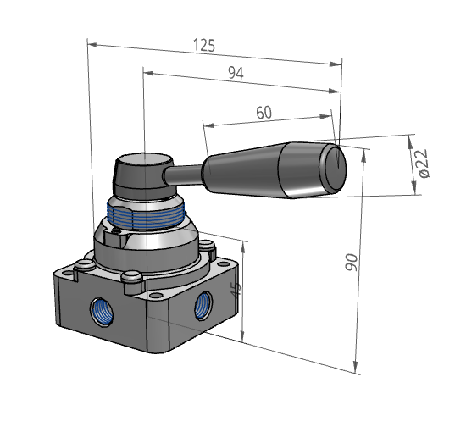 | Запасные части, предназначается для службы главного механика, инициатором закупки является служба главного механика. Пневмораспределитель с ручным управлением VH Типоразмер 2 Подсоединение трубопровода и монтаж: 4 боковое присоединение Количество позиций: 3х позиционный с закрытым центром Резьба RC (PT) Рукоять стандартная Spare parts intended for the service of the chief mechanic, the initiator of the purchase is the service of the chief mechanic. Manual valve VH Size 2 Piping connection and installation: 4 side connection Number of positions: 3 position closed center Thread RC (PT) Handle standard | SMC | Нет/No | штуки./ Pieces | 3 | 2023-04-25 | M&U (SW) | Spare Parts and Service / Запасные части и сервис | 5000.00 ₽ | Инициатор закупки Кудрявцев Д.А. Решение о закупки Кудрявцев Д.А. Согласование закупки Онуфриев С.Ю. Запасная часть предназначена для ремонта различного пневматического оборудования. На складе концевых выключателей подобного типа 0, необходимо 3. Procurement initiator Kudryavtsev D.A. Procurement decision Kudryavtsev D.A. Procurement approval Onufriev S.Yu. The spare part is intended for the repair of various pneumatic equipment. There are 0 limit switches of this type in stock, 3 are needed. | 15,000.00 ₽
10 | Гайка электрододержателя Q071000090 Electrode holder nut Q071000090 | 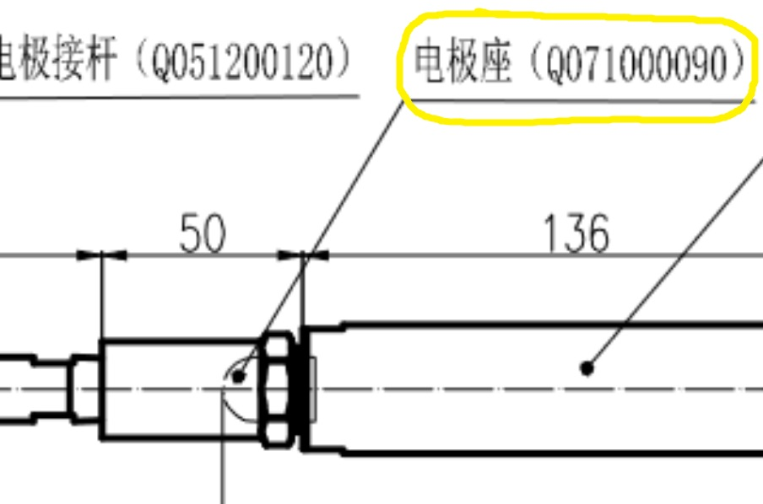 | Запасные части, предназначается для службы главного механика, инициатором закупки является служба главного механика. Гайка электрододержателя Q071000090 (размеры согласно чертежа). Spare parts intended for the service of the chief mechanic, the initiator of the purchase is the service of the chief mechanic. Electrode holder nut Q071000090 (dimensions according to the drawing). | CNZN/Евростар/АТАС | Нет/No | штуки./ Pieces | 2 | 2023-04-25 | M&U (SW) | Spare Parts and Service / Запасные части и сервис | 1500.00 ₽ | Инициатор закупки Климов А.А. Решение о закупки Климов А.А. Согласование закупки Онуфриев С.Ю. Запасная часть предназначена для оперативного ремонта сварочных клещей. На складе 0, необходимо 2. Procurement initiator Klimov A.A. Procurement decision Klimov A.A. Procurement approval Onufriev S.Yu. The spare part is designed for prompt repair of welding tongs. In stock 0, need 2. | 3,000.00 ₽
11 | Удлинитель электрододержателя Q051200100 Electrode holder extension Q051200100 | 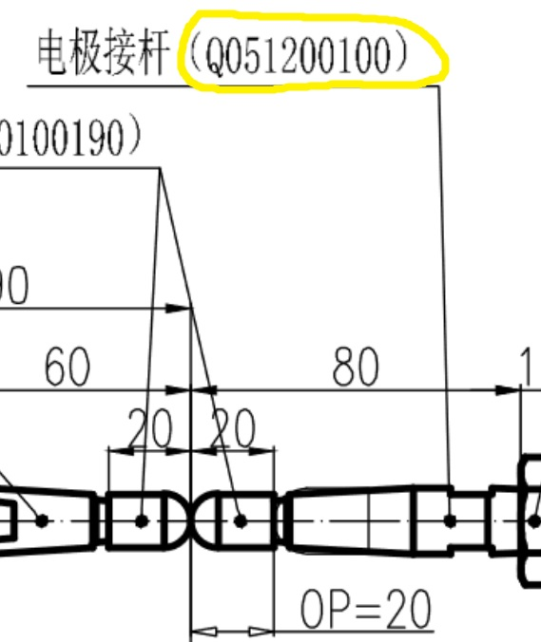 | Запасные части, предназначается для службы главного механика, инициатором закупки является служба главного механика. Удлинитель электрододержателя Q051200100 (размеры согласно чертежа). Spare parts intended for the service of the chief mechanic, the initiator of the purchase is the service of the chief mechanic. Electrode holder extension Q051200100 (dimensions according to the drawing). | CNZN/Евростар/АТАС | Нет/No | штуки./ Pieces | 2 | 2023-04-25 | M&U (SW) | Spare Parts and Service / Запасные части и сервис | 1500.00 ₽ | Инициатор закупки Климов А.А. Решение о закупки Климов А.А. Согласование закупки Онуфриев С.Ю. Запасная часть предназначена для оперативного ремонта сварочных клещей. На складе 0, необходимо 2. Procurement initiator Klimov A.A. Procurement decision Klimov A.A. Procurement approval Onufriev S.Yu. The spare part is designed for prompt repair of welding tongs. In stock 0, need 2. | 3,000.00 ₽
12 | Удлинитель электрододержателя Q051200120 Electrode holder extension Q051200120 | 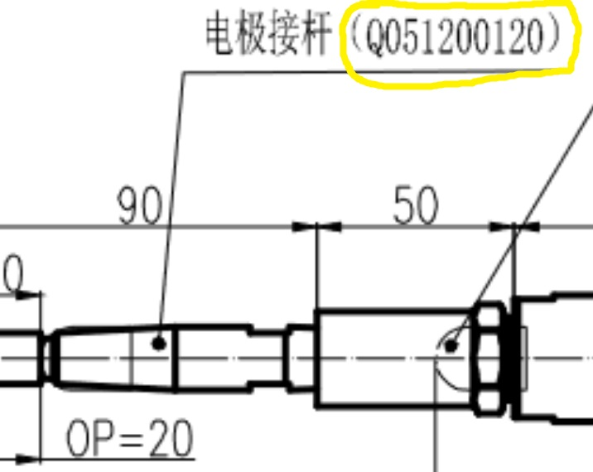 | Запасные части, предназначается для службы главного механика, инициатором закупки является служба главного механика. Удлинитель электрододержателя Q051200120 (размеры согласно чертежа). Spare parts intended for the service of the chief mechanic, the initiator of the purchase is the service of the chief mechanic. Electrode holder extension Q051200120 (dimensions according to the drawing). | CNZN/Евростар/АТАС | Нет/No | штуки./ Pieces | 2 | 2023-04-25 | M&U (SW) | Spare Parts and Service / Запасные части и сервис | 1500.00 ₽ | Инициатор закупки Климов А.А. Решение о закупки Климов А.А. Согласование закупки Онуфриев С.Ю. Запасная часть предназначена для оперативного ремонта сварочных клещей. На складе 0, необходимо 2. Procurement initiator Klimov A.A. Procurement decision Klimov A.A. Procurement approval Onufriev S.Yu. The spare part is designed for prompt repair of welding tongs. In stock 0, need 2. | 3,000.00 ₽
 | Электрододержатель AB-15-34H-89.13-31.43 Electrode holder AB-15-34H-89.13-31.43 | 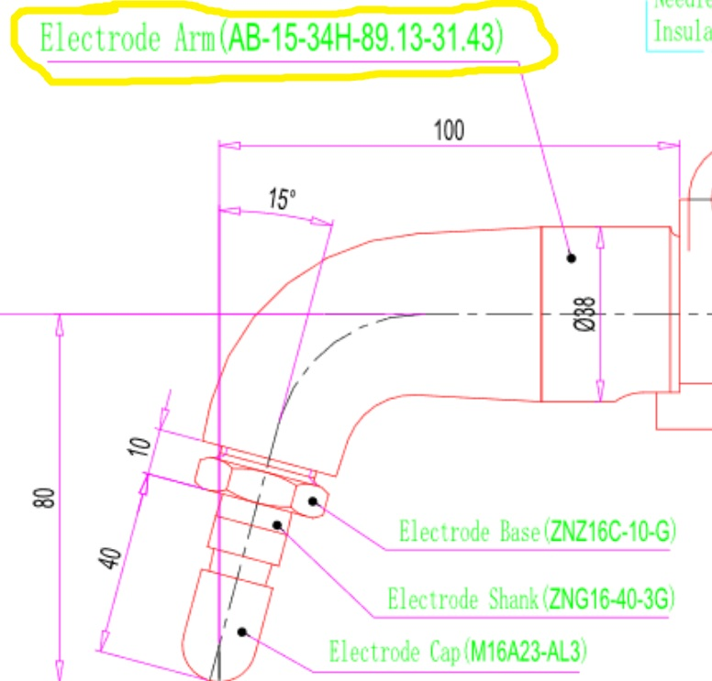 | Запасные части, предназначается для службы главного механика, инициатором закупки является служба главного механика. Электрододержатель AB-15-34H-89.13-31.43 (размеры согласно чертежа). Spare parts intended for the service of the chief mechanic, the initiator of the purchase is the service of the chief mechanic. Electrode holder AB-15-34H-89.13-31.43 (dimensions according to the drawing). | CNZN/Евростар/АТАС | Нет/No | штуки./ Pieces | 2 | 2023-04-25 | M&U (SW) | Spare Parts and Service / Запасные части и сервис | 20000.00 ₽ | Инициатор закупки Климов А.А. Решение о закупки Климов А.А. Согласование закупки Онуфриев С.Ю. Запасная часть предназначена для оперативного ремонта сварочных клещей. На складе 0, необходимо 2. Procurement initiator Klimov A.A. Procurement decision Klimov A.A. Procurement approval Onufriev S.Yu. The spare part is designed for prompt repair of welding tongs. In stock 0, need 2.
 | Электрододержатель AB-0-34H-130-80 Electrode holder AB-0-34H-130-80 | 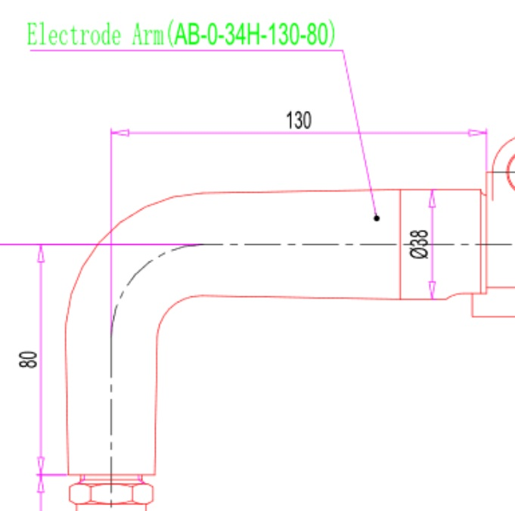 | Запасные части, предназначается для службы главного механика, инициатором закупки является служба главного механика. Электрододержатель AB-0-34H-130-80 (размеры согласно чертежа). Spare parts intended for the service of the chief mechanic, the initiator of the purchase is the service of the chief mechanic. Electrode holder AB-0-34H-130-80 (dimensions according to the drawing). | CNZN/Евростар/АТАС | Нет/No | штуки./ Pieces | 2 | 2023-04-25 | M&U (SW) | Spare Parts and Service / Запасные части и сервис | 20000.00 ₽ | Инициатор закупки Климов А.А. Решение о закупки Климов А.А. Согласование закупки Онуфриев С.Ю. Запасная часть предназначена для оперативного ремонта сварочных клещей. На складе 0, необходимо 2. Procurement initiator Klimov A.A. Procurement decision Klimov A.A. Procurement approval Onufriev S.Yu. The spare part is designed for prompt repair of welding tongs. In stock 0, need 2.
 | Электрододержатель С35-F2814A-02 Electrode holder С35-F2814A-02 | 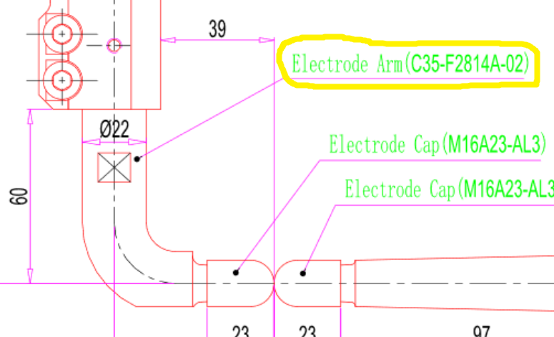 | Запасные части, предназначается для службы главного механика, инициатором закупки является служба главного механика. Электрододержатель С35-F2814A-02 (размеры согласно чертежа). Spare parts intended for the service of the chief mechanic, the initiator of the purchase is the service of the chief mechanic. Electrode holder С35-F2814A-02 (dimensions according to the drawing). | CNZN/Евростар/АТАС | Нет/No | штуки./ Pieces | 2 | 2023-04-25 | M&U (SW) | Spare Parts and Service / Запасные части и сервис | 20000.00 ₽ | Инициатор закупки Климов А.А. Решение о закупки Климов А.А. Согласование закупки Онуфриев С.Ю. Запасная часть предназначена для оперативного ремонта сварочных клещей. На складе 0, необходимо 2. Procurement initiator Klimov A.A. Procurement decision Klimov A.A. Procurement approval Onufriev S.Yu. The spare part is designed for prompt repair of welding tongs. In stock 0, need 2.
 | Электрододержатель С35-F2814A-03 Electrode holder С35-F2814A-03 |  | Запасные части, предназначается для службы главного механика, инициатором закупки является служба главного механика. Электрододержатель С35-F2814A-03 (размеры согласно чертежа) Spare parts intended for the service of the chief mechanic, the initiator of the purchase is the service of the chief mechanic. Electrode holder С35-F2814A-03 (dimensions according to the drawing).. | CNZN/Евростар/АТАС | Нет/No | штуки./ Pieces | 2 | 2023-04-25 | M&U (SW) | Spare Parts and Service / Запасные части и сервис | 20000.00 ₽ | Инициатор закупки Климов А.А. Решение о закупки Климов А.А. Согласование закупки Онуфриев С.Ю. Запасная часть предназначена для оперативного ремонта сварочных клещей. На складе 0, необходимо 2. Procurement initiator Klimov A.A. Procurement decision Klimov A.A. Procurement approval Onufriev S.Yu. The spare part is designed for prompt repair of welding tongs. In stock 0, need 2.
 | Электрододержатель С37-F2405-01 Electrode holder С37-F2405-01 | 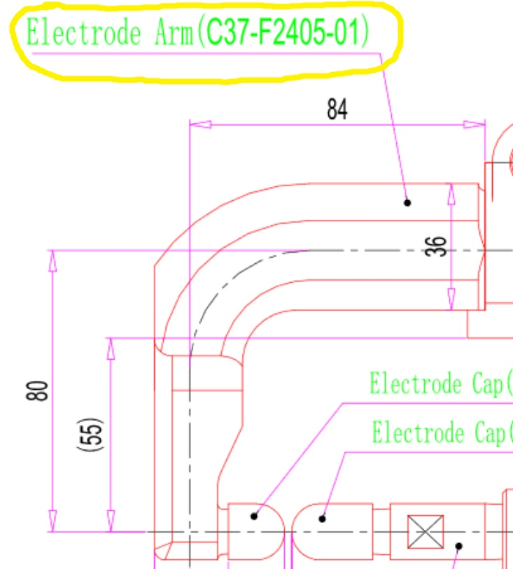 | Запасные части, предназначается для службы главного механика, инициатором закупки является служба главного механика. Электрододержатель С37-F2405-01 (размеры согласно чертежа). Spare parts intended for the service of the chief mechanic, the initiator of the purchase is the service of the chief mechanic. Electrode holder С37-F2405-01 (dimensions according to the drawing). | CNZN/Евростар/АТАС | Нет/No | штуки./ Pieces | 2 | 2023-04-25 | M&U (SW) | Spare Parts and Service / Запасные части и сервис | 20000.00 ₽ | Инициатор закупки Климов А.А. Решение о закупки Климов А.А. Согласование закупки Онуфриев С.Ю. Запасная часть предназначена для оперативного ремонта сварочных клещей. На складе 0, необходимо 2. Procurement initiator Klimov A.A. Procurement decision Klimov A.A. Procurement approval Onufriev S.Yu. The spare part is designed for prompt repair of welding tongs. In stock 0, need 2.
13 | Поворотный шарнир Intec Intec swivel joint |  | Запасные части, предназначается для службы главного механика, инициатором закупки является служба главного механика. Поворотный шарнир Intec (характеристики и присоединительные размеры согласно чертежам у контрагента). Spare parts intended for the service of the chief mechanic, the initiator of the purchase is the service of the chief mechanic. Intec swivel joint (characteristics and connecting dimensions according to the drawings of the counterparty). | АТАС ГРУПП | Нет/No | штуки./ Pieces | 4 | 2023-04-25 | M&U (SW) | Spare Parts and Service / Запасные части и сервис | 12000.00 ₽ | Инициатор закупки Климов А.А. Решение о закупки Климов А.А. Согласование закупки Онуфриев С.Ю. Запасная часть предназначена для оперативного ремонта ручных механических аппликаторов герметика Intec. Procurement initiator Klimov A.A. Procurement decision Klimov A.A. Procurement approval Onufriev S.Yu. The spare part is intended for quick repair of manual mechanical applicators of Intec sealant. | 48,000.00 ₽
14 | Реле RJ2S-CLD-D24 Relay RJ2S-CLD-D24 | 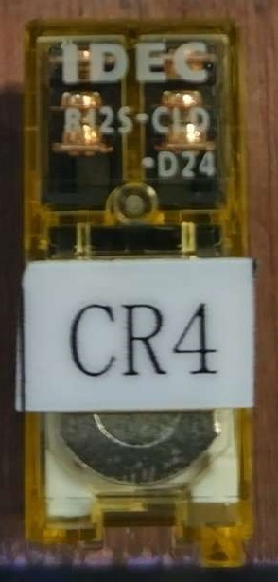 | Запасные части, предназначается для службы главного механика, инициатором закупки является служба главного механика. Реле RJ2S-CLD-D24. Spare parts, an award for the Chief Mechanic Service, the initiator of the purchase is the Chief Mechanic Service. Relay RJ2S-CLD-D24. | No information | Нет/No | штуки./ Pieces | 10 | 2023-04-25 | M&U (SW) | Spare Parts and Service / Запасные части и сервис | 400.00 ₽ | Инициатор закупки Климов А.А. Решение о закупки Климов А.А. Согласование закупки Онуфриев С.Ю. Запасная часть предназначена для замены вышедших из строя реле на контроллерах SIV 21 (Obara). Procurement initiator Klimov A.A. Purchase decision Klimov A.A. Procurement approval Onufriev S.Yu. The spare part is found to replace failed relays on SIV 21 controllers (Obara). | 4,000.00 ₽
15 | Муфта KZ-1385 COUPLER KZ-1385 | 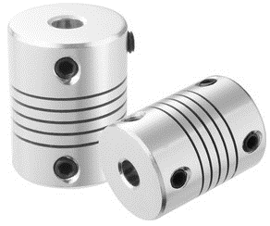 | Запасные части, предназначается для службы главного механика, инициатором закупки является служба главного механика . Муфта соединительная Диаметр 17 и 17 Spare parts intended for the service of the chief mechanic, the initiator of the purchase is the service of the chief mechanic. ... Coupling connecting Diameter 17 and 17 | Obara | Нет/No | штуки./ Pieces | 5 | 2023-04-25 | M&U (SW) | Spare Parts and Service / Запасные части и сервис | 2000.00 ₽ | Инициатор закупки Володин С.В. Решение о закупки Володин С.В. Согласование закупки Онуфриев С. Ю. Запасная часть предназначается для соединения привода и редуктора роботизированных сварочных клещей. На складе 1, на линии 83 Procurement initiator Volodin S.V. Procurement decision Volodin S.V. Procurement approval Onufriev S. Yu. A spare part is called for the drive and gearbox connections of the robotic welding tongs. In warehouse 1, on line 83 | 10,000.00 ₽
16 | Фитинг угловой Camozzi 7522 12-1/4 Angle fitting Camozzi 7522 12-1/4 | 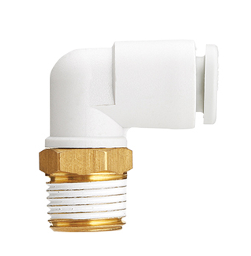 | Запасные части, предназначается для службы главного механика, инициатором закупки является служба главного механика Фитинг угловой: Camozzi Материал: латунь, пластик Резьба: 1/4 Диаметр присоединяемой трубки: 12мм Spare parts, intended for the service of the chief mechanic, the initiator of the purchase is the service of the chief mechanic Elbow fitting: Camozzi Material: brass, plastic Thread diameter: 1/4 Attached tube diameter: 12mm | Camozzi | Нет/No | штуки./ Pieces | 30 | 2023-04-25 | M&U (SW) | Spare Parts and Service / Запасные части и сервис | 600.00 ₽ | Инициатор закупки Кудрявцев Д.А. Решение о закупки Кудрявцев Д.А. Согласование закупки Онуфриев С.Ю. Запасная часть предназначена для ремонта пневматического оборудования цеха сварки и штамповки. На данный момент на складе 0, для осуществления ремонта и создания запаса неоходимо закупить 30. Procurement initiator Kudryavtsev D.A. Procurement decision Kudryavtsev D.A. Procurement approval Onufriev S.Yu. The spare part is intended for the repair of pneumatic equipment of the welding and stamping shop. At the moment, there is 0 in stock, 30 must be purchased in order to carry out repairs and create a stock. | 18,000.00 ₽
17 | Фитинг угловой Camozzi 7522 12-3/8 Angle fitting Camozzi 7522 12-3/8 |  | Запасные части, предназначается для службы главного механика, инициатором закупки является служба главного механика Фитинг угловой: Camozzi Материал: латунь, пластик Резьба: 3/8 Диаметр присоединяемой трубки: 12мм Spare parts, intended for the service of the chief mechanic, the initiator of the purchase is the service of the chief mechanic Elbow fitting: Camozzi Material: brass, plastic Thread diameter: 3/8 Attached tube diameter: 12mm | Camozzi | Нет/No | штуки./ Pieces | 30 | 2023-04-25 | M&U (SW) | Spare Parts and Service / Запасные части и сервис | 600.00 ₽ | Инициатор закупки Кудрявцев Д.А. Решение о закупки Кудрявцев Д.А. Согласование закупки Онуфриев С.Ю. Запасная часть предназначена для ремонта пневматического оборудования цеха сварки и штамповки. На данный момент на складе 0, для осуществления ремонта и создания запаса неоходимо закупить 30. Procurement initiator Kudryavtsev D.A. Procurement decision Kudryavtsev D.A. Procurement approval Onufriev S.Yu. The spare part is intended for the repair of pneumatic equipment of the welding and stamping shop. At the moment, there is 0 in stock, 30 must be purchased in order to carry out repairs and create a stock. | 18,000.00 ₽
18 | Фитинг угловой Camozzi 7522 12-1/2 Angle fitting Camozzi 7522 12-1/2 |  | Запасные части, предназначается для службы главного механика, инициатором закупки является служба главного механика Фитинг угловой: Camozzi Материал: латунь, пластик Резьба: 1/2 Диаметр присоединяемой трубки: 12мм Spare parts, intended for the service of the chief mechanic, the initiator of the purchase is the service of the chief mechanic Elbow fitting: Camozzi Material: brass, plastic Thread diameter: 1/2 Attached tube diameter: 12mm | Camozzi | Нет/No | штуки./ Pieces | 10 | 2023-04-25 | M&U (SW) | Spare Parts and Service / Запасные части и сервис | 600.00 ₽ | Инициатор закупки Кудрявцев Д.А. Решение о закупки Кудрявцев Д.А. Согласование закупки Онуфриев С.Ю. Запасная часть предназначена для ремонта пневматического оборудования цеха сварки и штамповки. На данный момент на складе 0, для осуществления ремонта и создания запаса неоходимо закупить 10. Procurement initiator Kudryavtsev D.A. Procurement decision Kudryavtsev D.A. Procurement approval Onufriev S.Yu. The spare part is intended for the repair of pneumatic equipment of the welding and stamping shop. At the moment, there is 0 in stock, 10 must be purchased in order to carry out repairs and create a stock. | 6,000.00 ₽
19 | Фитинг угловой Camozzi 7522 16-1/2 Angle fitting Camozzi 7522 16-1/2 |  | Запасные части, предназначается для службы главного механика, инициатором закупки является служба главного механика Фитинг угловой: Camozzi Материал: латунь, пластик Резьба: 1/2 Диаметр присоединяемой трубки: 16мм Spare parts, intended for the service of the chief mechanic, the initiator of the purchase is the service of the chief mechanic Elbow fitting: Camozzi Material: brass, plastic Thread diameter: 1/2 Attached tube diameter: 16mm | Camozzi | Нет/No | штуки./ Pieces | 30 | 2023-04-25 | M&U (SW) | Spare Parts and Service / Запасные части и сервис | 800.00 ₽ | Инициатор закупки Кудрявцев Д.А. Решение о закупки Кудрявцев Д.А. Согласование закупки Онуфриев С.Ю. Запасная часть предназначена для ремонта пневматического оборудования цеха сварки и штамповки. На данный момент на складе 0, для осуществления ремонта и создания запаса неоходимо закупить 30. Procurement initiator Kudryavtsev D.A. Procurement decision Kudryavtsev D.A. Procurement approval Onufriev S.Yu. The spare part is intended for the repair of pneumatic equipment of the welding and stamping shop. At the moment, there is 0 in stock, 30 must be purchased in order to carry out repairs and create a stock. | 24,000.00 ₽
20 | Фитинг угловой Camozzi 7522 16-3/4 Angle fitting Camozzi 7522 16-3/4 |  | Запасные части, предназначается для службы главного механика, инициатором закупки является служба главного механика Фитинг угловой: Camozzi Материал: латунь, пластик Резьба: 3/4 Диаметр присоединяемой трубки: 16мм Spare parts, intended for the service of the chief mechanic, the initiator of the purchase is the service of the chief mechanic Elbow fitting: Camozzi Material: brass, plastic Thread diameter: 3/4 Attached tube diameter: 16mm | Camozzi | Нет/No | штуки./ Pieces | 20 | 2023-04-25 | M&U (SW) | Spare Parts and Service / Запасные части и сервис | 800.00 ₽ | Инициатор закупки Кудрявцев Д.А. Решение о закупки Кудрявцев Д.А. Согласование закупки Онуфриев С.Ю. Запасная часть предназначена для ремонта пневматического оборудования цеха сварки и штамповки. На данный момент на складе 0, для осуществления ремонта и создания запаса неоходимо закупить 20. Procurement initiator Kudryavtsev D.A. Procurement decision Kudryavtsev D.A. Procurement approval Onufriev S.Yu. The spare part is intended for the repair of pneumatic equipment of the welding and stamping shop. At the moment, there is 0 in stock, 20 must be purchased in order to carry out repairs and create a stock. | 16,000.00 ₽
21 | Фитинг Camozzi 6512 4-M5 Fitting Camozzi 6512 4-M5 | 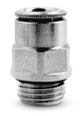 | Запасные части, предназначается для службы главного механика, инициатором закупки является служба главного механика Фитинг Camozzi Резьба М5 Диаметр присоединяемой трубки 4мм Spare parts, intended for the service of the chief mechanic, the initiator of the purchase is the service of the chief mechanic Camozzi fitting Thread M5 Attached tube diameter 4mm | Camozzi | Нет/No | штуки./ Pieces | 30 | 2023-04-25 | M&U (SW) | Spare Parts and Service / Запасные части и сервис | 200.00 ₽ | Инициатор закупки Кудрявцев Д.А. Решение о закупки Кудрявцев Д.А. Согласование закупки Онуфриев С.Ю. Запасная часть предназначена для ремонта пневматического оборудования цеха сварки и штамповки. На данный момент на складе 0, для осуществления ремонта и создания запаса неоходимо закупить 30. Procurement initiator Kudryavtsev D.A. Procurement decision Kudryavtsev D.A. Procurement approval Onufriev S.Yu. The spare part is intended for the repair of pneumatic equipment of the welding and stamping shop. At the moment, there is 0 in stock, 30 must be purchased in order to carry out repairs and create a stock. | 6,000.00 ₽
22 | Фитинг Camozzi 6512 4-M6 Fitting Camozzi 6512 4-M6 |  | Запасные части, предназначается для службы главного механика, инициатором закупки является служба главного механика Фитинг Camozzi Резьба М6 Диаметр присоединяемой трубки 4мм Spare parts, intended for the service of the chief mechanic, the initiator of the purchase is the service of the chief mechanic Camozzi fitting Thread M6 Attached tube diameter 4mm | Camozzi | Нет/No | штуки./ Pieces | 30 | 2023-04-25 | M&U (SW) | Spare Parts and Service / Запасные части и сервис | 200.00 ₽ | Инициатор закупки Кудрявцев Д.А. Решение о закупки Кудрявцев Д.А. Согласование закупки Онуфриев С.Ю. Запасная часть предназначена для ремонта пневматического оборудования цеха сварки и штамповки. На данный момент на складе 0, для осуществления ремонта и создания запаса неоходимо закупить 30. Procurement initiator Kudryavtsev D.A. Procurement decision Kudryavtsev D.A. Procurement approval Onufriev S.Yu. The spare part is intended for the repair of pneumatic equipment of the welding and stamping shop. At the moment, there is 0 in stock, 30 must be purchased in order to carry out repairs and create a stock. | 6,000.00 ₽
23 | Дроссель с обратным клапаном и клапаном сброса остаточного давления SMC ASP630F-U04-12-X352 A throttle with a check valve and the reset valve of the residual pressure of the SMC ASP630F-U04-12-X352 | 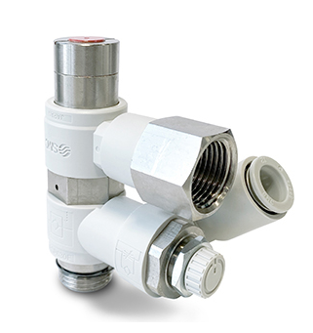 | Запасные части, предназначается для службы главного механика, инициатором закупки является служба главного механика Дроссель с обратным клапаном и клапаном сброса остаточного давления Резьба 1/2 Диаметр присоединяемой трубки 12мм Spare parts are intended for the service of the main mechanic, the initiator of the procurement is the service of the main mechanic A throttle valve and a residual pressure discharge valve and a valve Thread 1/2 The diameter of the attached tube is 12mm | SMC | Yes/да | штуки./ Pieces | 6 | 2023-04-25 | M&U (SW) | Spare Parts and Service / Запасные части и сервис | 33000.00 ₽ | Инициатор закупки Кудрявцев Д.А. Решение о закупки Кудрявцев Д.А. Согласование закупки Онуфриев С.Ю. Запасная часть предназначена для ремонта пневмолинии люков сброса скраба установленных в пресс Fagor. На складе на данный момент 0, установленно на линии 16. Для создания складского запаса необходимо закупить 6. The initiator of the purchase of Kudryavtsev D.A. The decision to purchase Kudryavtsev D.A. Coordination of purchasing OUFRIEV S.Yu. The spare part is designed for the repair of the pneumoline of the scrub of the scrub of the fagor press installed in the press. In the warehouse, at the moment 0, installed on line 16. To create a warehouse, it is necessary to purchase 6. | 198,000.00 ₽
24 | Резиновая вставка под пины (силовая) B27584480 Rubber insert for pins (power) B27584480 |  | Запасные части, предназначается для службы главного механика, инициатором закупки является служба главного механика. Вставка под пины со стороны робота Spare parts intended for the service of the chief mechanic, the initiator of the purchase is the service of the chief mechanic. Insert for pins on the side of the robot | Staubli | Нет/No | штуки./ pieces | 10 | 2022-12-31 | M&U (SW) | ОПЗ-Обслуживание и ремонт оборудования | 5000.00 ₽ | Инициатор закупки Володин С.В. Решение о закупки Володин С.В. Согласование закупки Онуфриев С. Ю. Запасная часть предназначается для ремонта сменщиков инструмента. На складе 0 Procurement initiator Volodin S.V. Procurement decision Volodin S.V. Procurement approval Onufriev S. Yu. The spare part is intended for the repair of tool changers. In stock 0 | 50,000.00 ₽
25 | Полоса 40х4 мм горячеоцинкованная Strip 40x4 mm hot-dip galvanized |  | Запасные части, предназначается для службы главного механика, инициатором закупки является служба главного механика. Размер: 40х4 Материал: сталь горячеоцинкованная Spare parts intended for the service of the chief mechanic, the initiator of the purchase is the service of the chief mechanic. Size: 40x4 Material: hot dip galvanized steel | Нет информации No information | Yes/да | Метр/Meter | 80 | 2023-06-01 | M&U (SW) | Spare Parts and Service / Запасные части и сервис | 450.00 ₽ | Инициатор закупки Володин С.В. Решение о закупки Володин С.В. Согласование закупки Онуфриев С. Ю. Запасная часть предназначается для монтажа защитного заземления в цеху сварки согласно протоколу совещания от 21.02.2023 Procurement initiator Volodin S.V. Procurement decision Volodin S.V. Procurement approval Onufriev S. Yu. The spare part is intended for the installation of protective earthing in the welding shop according to the minutes of the meeting dated 21.02.2023 | 36,000.00 ₽
26 | Провод силовой ПВ3 (ПуГВ) 1х35 желто-зеленая многопроволочный (гибкий) Power wire PV3 (PuGV) 1x35 yellow-green stranded (flexible) |  | Запасные части, предназначается для службы главного механика, инициатором закупки является служба главного механика. Провод установочный, гибкий, желто-зеленый Сечение 35 мм2 Одножильный Spare parts intended for the service of the chief mechanic, the initiator of the purchase is the service of the chief mechanic. Installation wire, flexible, green-yellow Cross section 35 mm2 single core | Нет информации No information | Yes/да | Метр/Meter | 100 | 2023-06-01 | M&U (SW) | Spare Parts and Service / Запасные части и сервис | 400.00 ₽ | Инициатор закупки Володин С.В. Решение о закупки Володин С.В. Согласование закупки Онуфриев С. Ю. Запасная часть предназначается для монтажа защитного заземления в цеху сварки согласно протоколу совещания от 21.02.2023 Procurement initiator Volodin S.V. Procurement decision Volodin S.V. Procurement approval Onufriev S. Yu. The spare part is intended for the installation of protective earthing in the welding shop according to the minutes of the meeting dated 21.02.2023 | 40,000.00 ₽
27 | Сервопривод AX5106 Digital Compact Servo Drives 1-channel AX5106 |  | Запасная часть, предназначается для службы главного механика, инициатором закупки является служба главного механика. 1-канальный ток 6А напяжение 100...380В шина - Ethercat The spare part is intended for the service of the chief mechanic; the initiator of the purchase is the service of the chief mechanic. 1 channel current 6A voltage 100...380V bus - Ethercat | Berghoff | Нет/No | штуки./ Pieces | 1 | 2023-06-01 | M&U (SW) | ОПЗ-Обслуживание и ремонт оборудования | 150000.00 ₽ | Инициатор закупки Гончаренко П.А. Решение о закупки Гончаренко П.А. Согласование закупки Онуфриев С. Ю. Установлены на оборудовании автоматического нанесения герметика. Установлено 3 шт На данный момент на складе 0, для осуществления ремонта и создания запаса неоходимо закупить 1 штук. . Procurement initiator Goncharenko P.A. The decision to purchase Goncharenko P.A. Procurement approval Onufriev S. Yu. Installed on automatic sealant application equipment. 3 pieces installed At the moment, there is 0 in stock, for repair and creation of a stock, it is necessary to purchase 1 piece. . | 150,000.00 ₽
28 | Терминал EL9100 EtherCAT Terminal, 2-port communication interface, PROFINET RT, controller EL9100 | 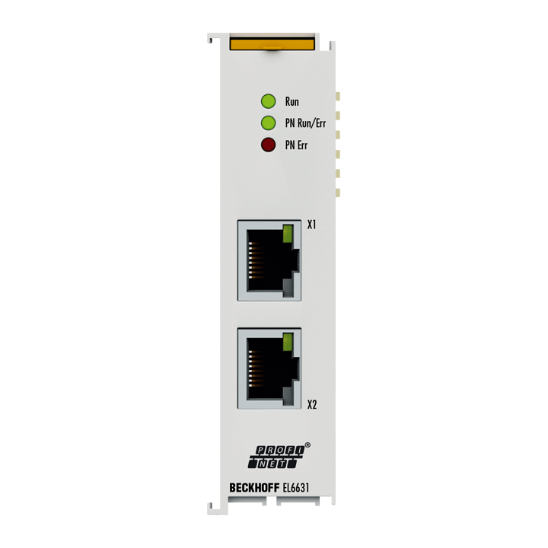 | Запасная часть, предназначается для службы главного механика, инициатором закупки является служба главного механика. Терминал EL9100 2-портов The spare part is intended for the service of the chief mechanic; the initiator of the purchase is the service of the chief mechanic. EtherCAT Terminal EL9100 2-port | Berghoff | Нет/No | штуки./ Pieces | 1 | 2023-06-01 | M&U (SW) | ОПЗ-Обслуживание и ремонт оборудования | 10000.00 ₽ | Инициатор закупки Гончаренко П.А. Решение о закупки Гончаренко П.А. Согласование закупки Онуфриев С. Ю. Установлены на оборудовании NC локатора для связи с автоматической линией. Установлено 7 шт На данный момент на складе 0, для осуществления ремонта и создания запаса неоходимо закупить 1 штук. . Procurement initiator Goncharenko P.A. The decision to purchase Goncharenko P.A. Procurement approval Onufriev S. Yu. Installed on the equipment of the NC locator for communication with the automatic line. Installed 7 pcs At the moment, there is 0 in stock, for repair and creation of a stock, it is necessary to purchase 1 piece. . | 10,000.00 ₽
29 | Защитностекло 2027180 sick Protective glass 2027180 sick | 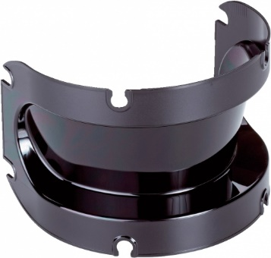 | Запасная часть, предназначается для службы главного механика, инициатором закупки является служба главного механика. Для лазенго барьера безопасности S3000 The spare part is intended for the service of the chief mechanic; the initiator of the purchase is the service of the chief mechanic. For S3000 Safety Laser Barrier | Sick | Нет/No | штуки./ Pieces | 5 | 2023-06-01 | M&U (SW) | ОПЗ-Обслуживание и ремонт оборудования | 5000.00 ₽ | Инициатор закупки Гончаренко П.А. Решение о закупки Гончаренко П.А. Согласование закупки Онуфриев С. Ю. Установлены на оборудовании безопасности автоматической линией. Установлено 12 шт На данный момент на складе 1, для осуществления ремонта и создания запаса неоходимо закупить 5 штук. . Procurement initiator Goncharenko P.A. The decision to purchase Goncharenko P.A. Procurement approval Onufriev S. Yu. Installed on safety equipment by automatic line. 12 pieces installed At the moment, in warehouse 1, it is necessary to purchase 5 pieces in order to carry out repairs and create a stock. . | 25,000.00 ₽
30 | Модуль питания EL9100 Potential supply terminal, 24 V DC EL9100 | 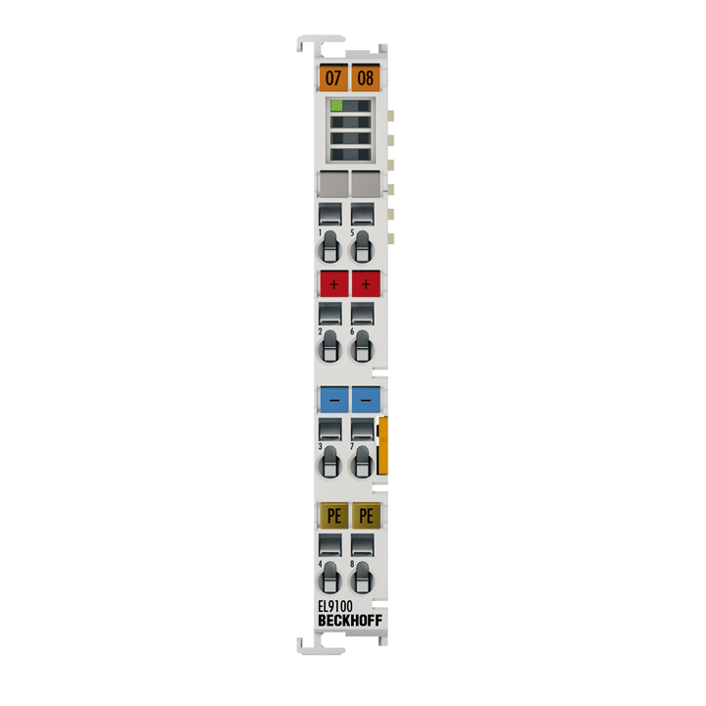 | Запасная часть, предназначается для службы главного механика, инициатором закупки является служба главного механика. Модуль питания для интерфейсного модуля 24В The spare part is intended for the service of the chief mechanic; the initiator of the purchase is the service of the chief mechanic. Power supply module for 24V interface module | Berghoff | Нет/No | штуки./ Pieces | 1 | 2023-06-01 | M&U (SW) | ОПЗ-Обслуживание и ремонт оборудования | 20000.00 ₽ | Инициатор закупки Гончаренко П.А. Решение о закупки Гончаренко П.А. Согласование закупки Онуфриев С. Ю. Установлены на оборудовании нанесения герметика питания интерфейсного модуля. Установлено >20 шт На данный момент на складе 0, для осуществления ремонта и создания запаса неоходимо закупить 1 штук. . Procurement initiator Goncharenko P.A. The decision to purchase Goncharenko P.A. Procurement approval Onufriev S. Yu. Installed on the interface module supply sealant application equipment. Installed >20 pcs At the moment, there is 0 in stock, for repair and creation of a stock, it is necessary to purchase 1 piece. . | 20,000.00 ₽
31 | модуль управления перемещением 2 оси QD77MS2 motion control module 2 axes QD77MS2 | 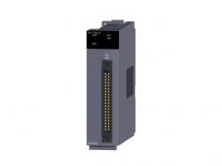 | Запасная часть, предназначается для службы главного механика, инициатором закупки является служба главного механика. оси 2шт The spare part is intended for the service of the chief mechanic; the initiator of the purchase is the service of the chief mechanic. axes 2pcs | Mitsubishi | Нет/No | штуки./ Pieces | 1 | 2023-06-01 | M&U (SW) | ОПЗ-Обслуживание и ремонт оборудования | 120000.00 ₽ | Инициатор закупки Гончаренко П.А. Решение о закупки Гончаренко П.А. Согласование закупки Онуфриев С. Ю. Установлены на оборудовании установки катализатора для А01. Установлено 3шт. На данный момент на складе 0, для осуществления ремонта и создания запаса неоходимо закупить 1 штук. . Procurement initiator Goncharenko P.A. The decision to purchase Goncharenko P.A. Procurement approval Onufriev S. Yu. Installed on the equipment of the catalyst unit for A01. Installed 3pcs. At the moment, there is 0 in stock, for repair and creation of a stock, it is necessary to purchase 1 piece. . | 120,000.00 ₽
32 | Датчик индуктивный ВБИ-М18-76Р-113 Inductive sensor VBI-M18-76R-113 | 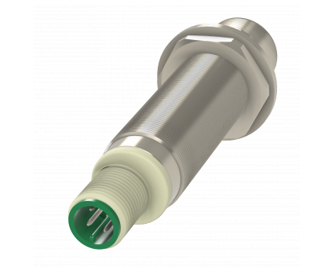 | Запасная часть, предназначается для службы главного механика, инициатором закупки является служба главного механика. Датчик индуктивный ВБИ-М18-76Р-113 The spare part is intended for the service of the chief mechanic; the initiator of the purchase is the service of the chief mechanic. Inductive sensor VBI-M18-76R-113 | Сенсор | Нет/No | штуки./ Pieces | 10 | 2023-04-25 | M&U (SW) | ОПЗ-Обслуживание и ремонт оборудования | 4000.00 ₽ | Инициатор закупки Климов А.А. Решение о закупки Климов А.А. Согласование закупки Онуфриев С. Ю. Запасная часть для восстановления работоспособности зажимов слайдера цеха штамповки. В данный момент два датчика отключены. Отказ остальных вызывает аварийную остановку пресса. На складе 0 шт. На оборудовании установлено 80 шт. Procurement initiator Klimov A.A. Procurement decision Klimov A.A. Procurement approval Onufriev S. Yu. Spare part for restoring the functionality of the stamping shop slider clamps. Two sensors are currently disabled. The failure of the rest causes an emergency stop of the press. In stock 0 pcs. 80 pieces are installed on the equipment. | 40,000.00 ₽
Исполнитель /Editor | Ф.И.О. / Подпись Full Name/ Signature | Руководитель отдела-клиента/ Head of client department |  |  |  | Руководитель отдела закупок/ Head of Purchasing Section | Ф.И.О. / Подпись Full Name/ Signature |  | Генеральный Директор / General Director |  | Ф.И.О. / Подпись Full Name/ Signature

 |  |  |  |  |  |  |  |  |  |  |  | 1,874,000.00 ₽

